Abb. E5-3A
Zurück zum Inhalt
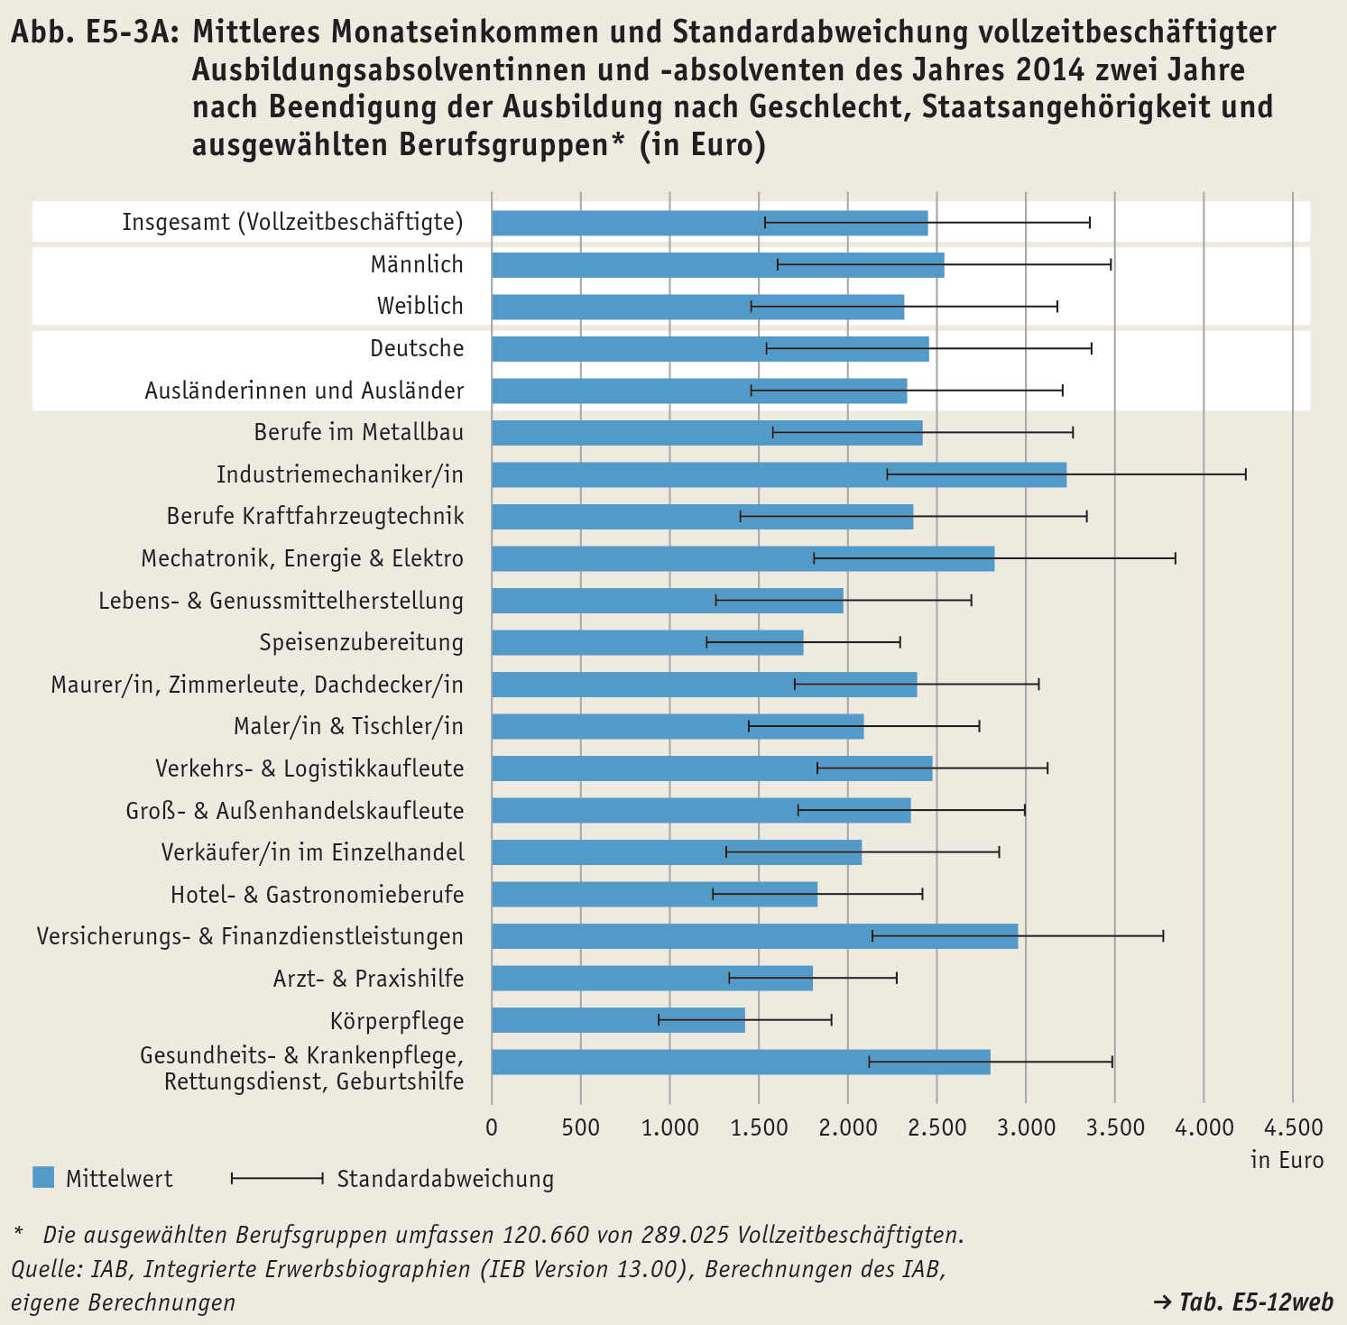

Tab. E5-12web
 | 0
 | 0
Zurück zum Inhalt
Tab. E5-12web: Mittleres Monatseinkommen und Standardabweichung vollzeitbeschäftigter Ausbildungsabsolventinnen und -absolventen des Jahres 2014 zwei Jahre nach Beendigung der Ausbildung nach Geschlecht, Staatsangehörigkeit und ausgewählten Berufsgruppen*
Geschlecht / Staatsangehörigkeit / Berufsgruppe | Fälle | Median | Mittelwert | Standard-abweichung
 | Anzahl | in Euro
Insgesamt | 292,271 | 2,395 | 2,447 | 916
Davon nach Geschlecht
Männlich | 171,500 | 2,481 | 2,539 | 940
Weiblich | 120,771 | 2,257 | 2,314 | 864
Davon nach Staatsangehörigkeit
Deutsche | 278,197 | 2,401 | 2,453 | 917
Ausländerinnen und Ausländer | 14,010 | 2,284 | 2,330 | 879
Darunter ausgewählte Berufe
Berufe im Metallbau | 5,442 | 2,390 | 2,417 | 847
Industriemechaniker/in | 9,853 | 3,297 | 3,226 | 1,011
Berufe Kraftfahrzeugtechnik | 11,962 | 2,227 | 2,365 | 977
Mechatronik, Energie & Elektro | 21,607 | 2,785 | 2,821 | 1,019
Lebens- & Genussmittelherstellung | 3,892 | 1,943 | 1,972 | 722
Speisenzubereitung | 3,946 | 1,788 | 1,748 | 548
Maurer/in, Zimmerleute, Dachdecker/in | 4,819 | 2,530 | 2,386 | 690
Maler/in & Tischler/in | 7,547 | 2,167 | 2,087 | 652
Verkehrs- & Logistikkaufleute | 3,833 | 2,453 | 2,472 | 651
Groß- & Außenhandelskaufleute | 8,624 | 2,337 | 2,351 | 641
Verkäufer/in im Einzelhandel | 17,823 | 2,021 | 2,076 | 771
Hotel- & Gastronomieberufe | 6,752 | 1,862 | 1,827 | 593
Versicherungs- & Finanzdienstleistungen | 11,357 | 3,037 | 2,953 | 821
Arzt- & Praxishilfe | 14,527 | 1,828 | 1,801 | 475
Körperpflege | 3,578 | 1,475 | 1,420 | 490
Gesundheits- & Krankenpflege, Rettungsdienst, Geburtshilfe | 13,766 | 2,967 | 2,798 | 687
* Die ausgewählten Berufsgruppen umfassen 149.328 von 292.271 Vollzeitbeschäftigten.
Quelle: IAB, Integrierte Erwerbsbiographien (IEB Version 13.00), Berechnungen des IAB, eigene Berechnungen

Tab. E5-13web
 | 0
 | 0
Zurück zum Inhalt
Tab. E5-13web: Mittleres Monatseinkommen und Standardabweichung vollzeitbeschäftigter Ausbildungsabsolventinnen und -absolventen des Jahres 2014 zwei Jahre nach Beendigung der Ausbildung nach Ländergruppen, Geschlecht, Staatsangehörigkeit und ausgewählten Berufsgruppen*
Geschlecht / Staatsangehörigkeit / Berufsgruppe | Fälle | Median | Mittelwert | Standard-abweichung
 | Anzahl | in Euro
Westdeutschland
Insgesamt | 257,178 | 2,446 | 2,494 | 917
Davon nach Geschlecht
Männlich | 149,378 | 2,540 | 2,599 | 945
Weiblich | 107,800 | 2,290 | 2,348 | 857
Davon nach Staatsangehörigkeit
Deutsche | 243,554 | 2,456 | 2,502 | 919
Ausländerinnen und Ausländer | 13,561 | 2,295 | 2,343 | 879
Darunter ausgewählte Berufe
Berufe im Metallbau | 4,438 | 2,457 | 2,463 | 824
Industriemechaniker/in | 8,904 | 3,348 | 3,290 | 1,000
Berufe Kraftfahrzeugtechnik | 10,388 | 2,302 | 2,435 | 995
Mechatronik, Energie & Elektro | 18,734 | 2,838 | 2,880 | 1,026
Lebens- & Genussmittelherstellung | 3,340 | 1,982 | 2,010 | 731
Speisenzubereitung | 3,148 | 1,843 | 1,797 | 557
Maurer/in, Zimmerleute, Dachdecker/in | 4,392 | 2,570 | 2,433 | 681
Maler/in & Tischler/in | 6,659 | 2,221 | 2,132 | 657
Verkehrs- & Logistikkaufleute | 3,568 | 2,480 | 2,502 | 647
Groß- & Außenhandelskaufleute | 7,991 | 2,354 | 2,371 | 637
Verkäufer/in im Einzelhandel | 15,910 | 2,058 | 2,105 | 773
Hotel- & Gastronomieberufe | 5,561 | 1,902 | 1,866 | 598
Versicherungs- & Finanzdienstleistungen | 10,460 | 3,056 | 2,981 | 779
Arzt- & Praxishilfe | 13,589 | 1,839 | 1,815 | 472
Körperpflege | 3,231 | 1,479 | 1,435 | 484
Gesundheits- & Krankenpflege, Rettungsdienst, Geburtshilfe | 11,824 | 2,999 | 2,856 | 670
Ostdeutschland
Insgesamt | 35,093 | 2,003 | 2,103 | 825
Davon nach Geschlecht
Männlich | 22,122 | 2,021 | 2,138 | 798
Weiblich | 12,971 | 1,961 | 2,042 | 867
Davon nach Staatsangehörigkeit
Deutsche | 34,643 | 2,004 | 2,105 | 825
Ausländerinnen und Ausländer | 449 | 1,894 | 1,950 | 788
Darunter ausgewählte Berufe
Berufe im Metallbau | 1,004 | 2,022 | 2,214 | 916
Industriemechaniker/in | 949 | 2,619 | 2,626 | 909
Berufe Kraftfahrzeugtechnik | 1,574 | 1,822 | 1,900 | 683
Mechatronik, Energie & Elektro | 2,873 | 2,410 | 2,439 | 879
Lebens- & Genussmittelherstellung | 552 | 1,667 | 1,743 | 621
Speisenzubereitung | 798 | 1,574 | 1,551 | 458
Maurer/in, Zimmerleute, Dachdecker/in | 427 | 2,025 | 1,906 | 593
Maler/in & Tischler/in | 888 | 1,764 | 1,747 | 498
Verkehrs- & Logistikkaufleute | 265 | 2,026 | 2,058 | 561
Groß- & Außenhandelskaufleute | 633 | 2,062 | 2,094 | 634
Verkäufer/in im Einzelhandel | 1,913 | 1,733 | 1,828 | 715
Hotel- & Gastronomieberufe | 1,191 | 1,657 | 1,645 | 530
Versicherungs- & Finanzdienstleistungen | 897 | 2,714 | 2,628 | 1,160
Arzt- & Praxishilfe | 938 | 1,646 | 1,589 | 468
Körperpflege | 347 | 1,396 | 1,282 | 515
Gesundheits- & Krankenpflege, Rettungsdienst, Geburtshilfe | 1,942 | 2,612 | 2,446 | 689
* Die ausgewählten Berufsgruppen umfassen 149.328 von 292.271 Vollzeitbeschäftigten.
Quelle: IAB, Integrierte Erwerbsbiographien (IEB Version 13.00), Berechnungen des IAB, eigene Berechnungen

